合成
合成
 | 配方
 | 配方书
 | 知识之书

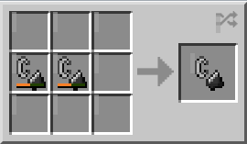
 | 名称 | 材料 | 合成配方 | 描述 | 分类： |  | 其他咨询：
 | 打火石 | 损坏的打火石 |  | 2个打火石的耐久度加在一起 | 1、 | 结构 |  | 物品栏
 |  |  |  | ，再加额外的5%耐久度。 | 2、 | 工具 |  | 工作台
 |  |  |  |  | 3、 | 武器 |  | 提及特性
 |  |  |  |  | 4、 | 食物 |  | 成就
 |  |  |  |  | 5、 | 盔甲 |  | 进度
 |  |  |  |  | 6、 | 机械 |  | 工具
 |  |  |  |  | 7、 | 运输 |  | 状态效果
 |  |  |  |  | 8、 | 装饰品 |  | 经验值
 |  |  |  |  |  |  |  | 疾跑

药水酿造
药水酿造
 | 酿造台
 | 药水
 | 喷溅药水
 | 滞留药水

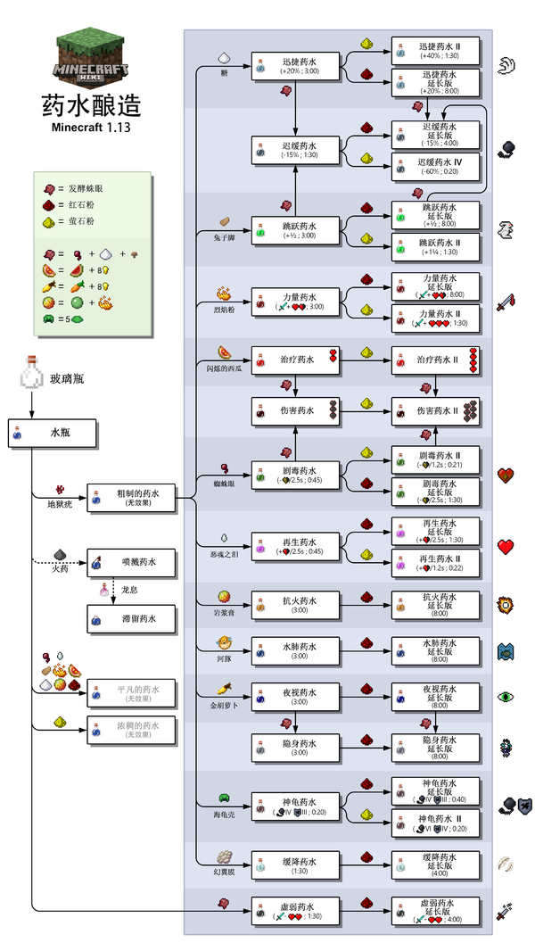
 |  | 酿造表： | 其他咨询：
 |  |  |  | 炼药锅
 |  |  |  | 发射器
 |  |  |  | 区块格式
 |  |  |  | 烈焰粉
 |  |  |  | 玻璃瓶
 |  |  |  | 地狱疣
 |  |  |  | 萤石粉
 |  |  |  | 红石粉
 |  |  |  | 发酵蛛眼
 |  |  |  | 火药
 |  |  |  | 龙息

